المؤشرات الكلية

سوق العراق للاوراق المالية
جلسة الاربعاء 2026/1/21 |  |  |  | تقرير أسعار الأسهم المتداولة لسوق العراق للأوراق المالية
الجلسة (12)
الاسهم المتداولة المدرجة و OTC |  |  | 371,424,109 |  |  | قيمة الأسهم المتداولة المدرجة و OTC |  | 597,686,994 |  |  | صفقات الشركات المدرجة وOTC | 712
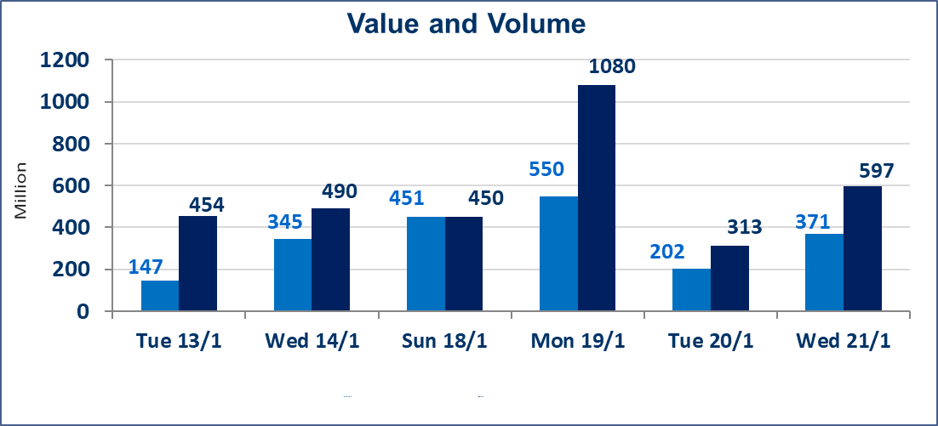
المؤشر60 ISX اليوم | 971.93 |  | نقطة |  |  | المؤشر15 ISX اليوم | 1212.84 | نقطة
المؤشر 60 ISX السابق | 971.85 |  | نقطة |  |  | المؤشر 15 ISX السابق | 1206.21 | نقطة
نسبة التغير | 0.01 |  | % |  |  | نسبة التغير | 0.55 | %
عدد النقاط | 0.08 |  | نقطة |  |  | عدد النقاط | 6.63 | نقطة

الشركات المدرجة | 104 | OTC | 14 | 118 |  | الشركات غير المتداولة المدرجة | 47 | OTC | 13 | 60
الشركات المتداولة | 42 | OTC | 1 | 43 |  | الشركات المرتفعة |  |  | 16
شركات الهيئة العامة |  |  |  | 5 |  | الشركات المنخفضة |  |  | 14
الموقوفة بقرار من هيأة الأوراق المالية |  |  |  | 10
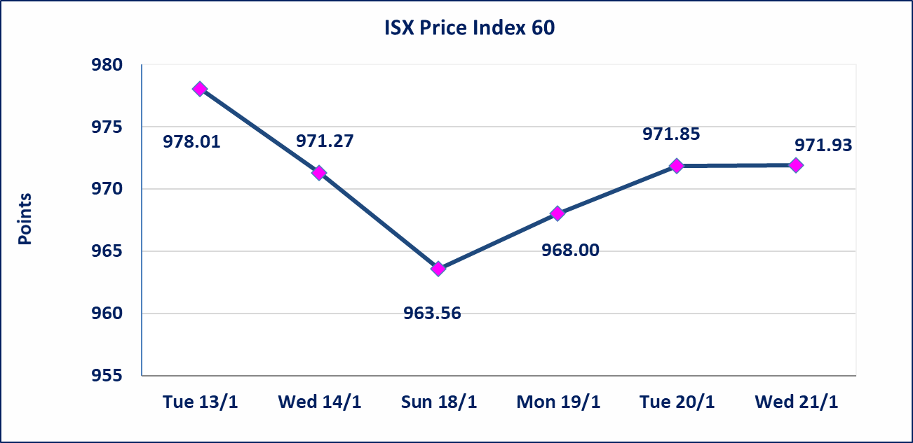
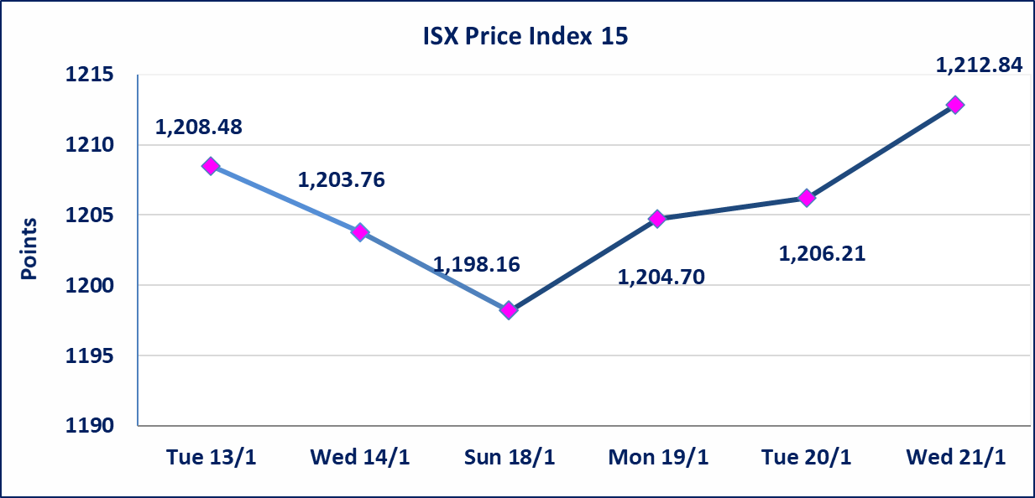

سندات انجاز - الاصدارية الثانية فئة(500,مليون) | تم اعادة التداول على سندات انجاز الاصدارية الثانية دينار إعتباراً من جلسة الاربعاء 2026/1/21 .
الحد الأعلى والادنى للتغير في السعر | نسبة التغير في المنصة النظامية (15%)، نسبة التغير في المنصة الثانية (20%)، نسبة التغير في المنصة الثالثة (5%) إرتفاعاً وإنخفاضاً من سعر الاغلاق السابق.
Web site : www.isx-iq.net E-mail : info-isx@isx-iq.net |  |  |  |  | 07834000034 - 07711211522 : ص . ب :3607 العلوية الهاتف |  |  |  |  |  | بغداد /الكرادة/ قرب المسرح الوطني /مجاور مصرف الخليج التجاري

نسبة التغير
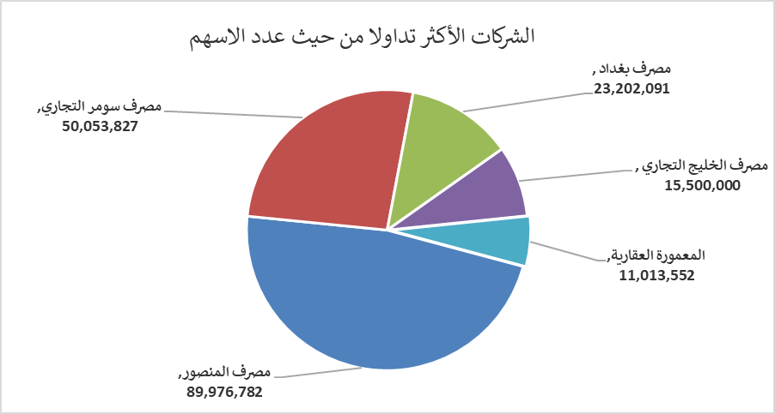
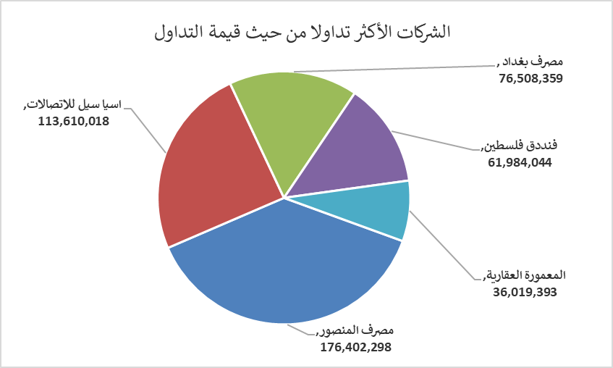
الشركات الأكثر ارتفاعاً وانخفاضاً

نسبة التغير لاسعار الاغلاق الاكثر ارتفاعاً |  |  |  | نسبة التغير لاسعار الاغلاق الاكثر انخفاضاً
اسم الشركة | اغلاق | التغير(%) | الاسهم المتداولة | اسم الشركة | اغلاق | التغير (%) | الاسهم المتداولة
الحمراء للتامين | 1.560 | 20.00 | 1,870,558 | المصرف الدولي الإسلامي | 0.230 | -17.86 | 390,548
العراقية لصناعات الكارتون | 2.500 | 13.64 | 362,983 | سد الموصل السياحية | 13.520 | -14.97 | 40,000
بابل للانتاج الحيواني والنباتي | 7.690 | 9.86 | 354,681 | مصرف الاتحاد العراقي | 0.170 | -10.53 | 200
مصرف الاقتصاد للاستثمار | 0.230 | 4.55 | 7,957,550 | الكندي لانتاج اللقاحات البيطرية | 2.350 | -4.08 | 1,583,566
مدينة العاب الكرخ السياحية | 4.140 | 3.50 | 649,485 | فنددق فلسطين | 21.000 | -2.64 | 2,948,397

الشركات الاكثر نشاطا حسب الاسهم المتداولة (حجم التداول) |  |  |  | الشركات الاكثر نشاطا حسب القيمة المتداولة
اسم الشركة | اغلاق | التغير(%) | الاسهم المتداولة | اسم الشركة | اغلاق | التغير (%) | القيمة المتداولة
مصرف المنصور | 1.970 | 0.51 | 89,976,782 | مصرف المنصور | 1.970 | 0.51 | 176,402,298
مصرف سومر التجاري | 0.130 | 0.00 | 50,053,827 | اسيا سيل للاتصالات | 13.950 | 1.01 | 113,610,018
مصرف بغداد | 3.300 | -1.49 | 23,202,091 | مصرف بغداد | 3.300 | -1.49 | 76,508,359
مصرف الخليج التجاري | 0.280 | 0.00 | 15,500,000 | فنددق فلسطين | 21.000 | -2.64 | 61,984,044
المعمورة العقارية | 3.310 | 3.44 | 11,013,552 | المعمورة العقارية | 3.310 | 3.44 | 36,019,393

